USD
订单号 | 入住日期 | 离店日期 | 应收 |  |  |  | ，
999230461865986 | 2024-02-28 | 2024-03-03 | 55.76 | 55.75 | 4740723 | 0.01 | ，4740723 | 直采
999230538132926 | 2024-02-27 | 2024-02-28 | 554.31 | 582.06 | 4750969 | -27.75 | ，4750969 | 直采 | 本期扣款200元
30170284588 | 2024-02-11 | 2024-02-14 | -367.23 | #N/A | 4697014 | #N/A | ，4697014 | 直采 | 本期扣款367.23元
999229449929955 | 2024-02-14 | 2024-02-18 | -219.38 | #N/A | 4521952 | #N/A | ，4521952 | 直采 | 本期扣款219.38元
999230149951766 | 2024-02-10 | 2024-02-13 | -363.14 | #N/A | 4688497 | #N/A | ，4688497 | 直采 | 本期扣款363.14元
999230567425823 | 2024-02-26 | 2024-02-28 | -43.66 | 0.00 | 4757980 | -43.66 | ，4757980 | 直采 | 本期扣款43.66元

 |  |  | 50399.63

A240307164810481 |  | 690.78 | 24754.1 |  |  |  |  |  |  | 4651012 | 等李健改账
A240307165133481 |  | 49563.79 | 1776118.41 |  |  |  |  |  |  | 4750969 | ADA改错了
A240307165246481 |  | 145.06 | 5198.23
USD / THB 当前参考汇率: 35.835 |  | 50399.63 | 1806070.74
总计： 50399.63 USD/ 1806070.74 THB

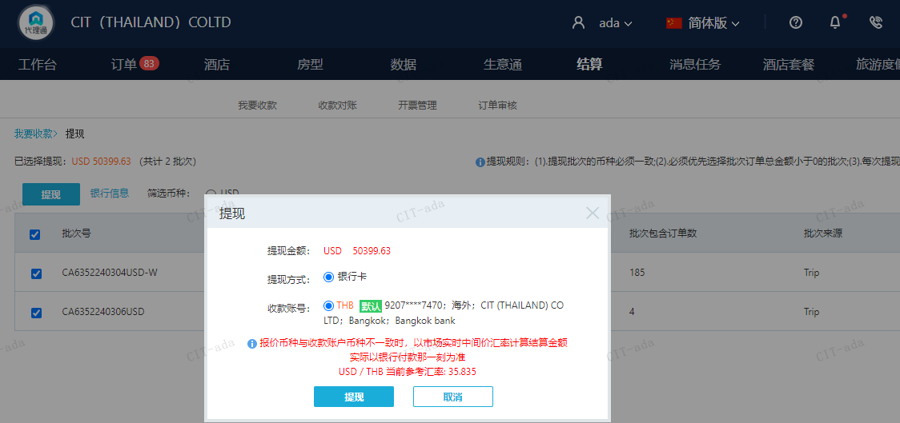

CNY
订单号 | 入住日期 | 离店日期 | 应收 |  |  |  | ，
999230614097974 | 2024-02-27 | 2024-02-28 | 200 | #N/A | 4750969 | #N/A | ，4750969 | #N/A | 特殊要求:此单是订单999230538132926的补款单客人告知另外一位客人先抵达酒店办理，此单需要增加另一位入住客人姓名：ZHANG//ZHUJUN /补款单 。 | A240307165133481待核销 | 本期收回200元

A240403164452481
CNY / THB 当前参考汇率: 4.96969781
总计：200 CNY/ 993.94 THB

